20161121
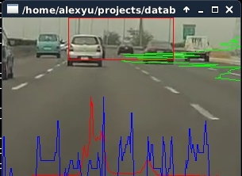
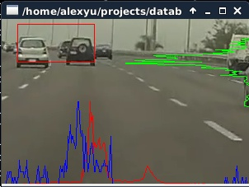
康翔:
 | 1.T5P2P: p2P时实时图像没有声音 & Youtube不能直播=>Kernel中的N9 fw未更新,造成ALSA initialization failed.

FCWS | 1. porting to ffplay.
 | 2. 二值化: 目前還沒有好的threshold strategy,在不同場景下分離出車下陰影
 | 3. Result: failure rate仍然很高.
 | a. success
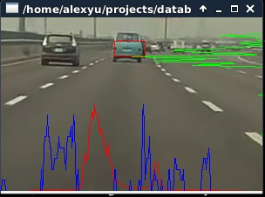
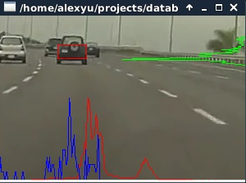

 | b. fail:

